CBR 1
 | INFORME DE ENSAYO CBR DE SUELOS COMPACTADOS EN EL LABORATORIO Y SOBRE MUESTRA INALTERADA INV E 148-13

 | CÓDIGO: GLAB-FM-008 |  |  |  | VERSIÓN: 11
 | FECHA DE APLICACIÓN: AGOSTO 2023

 |  |  | Código:
 |  |  |  | Pagina xx de xx

Metodo usado para la preparación y compactación de las muestras
Porcentaje de material retenido tamiz 3/4" y sustituido |  |  |  |  | Días de curado
N° de golpes por capa | 56 |  | 25 |  | 10
Sobrecarga
Expansión
Penetración mm | Carga kN | Esfuerzo Mpa | Carga kN | Esfuerzo Mpa | Carga kN | Esfuerzo Mpa

0.00
0.64
1.27
1.90
2.54
3.18
3.81
4.44
5.08
7.62
10.16
12.70
CBR corregido a 2,54mm %
CBR corregido a 5,08mm %
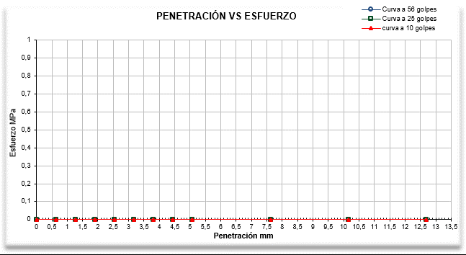

Laboratorio de suelos, asfaltos y pavimentos de la UAERMV Sede de Producción Parque Minero Industrial El Mochuelo Kilometro 3 vía Pasquilla localidad Ciudad Bolívar, Bogotá D.C. - Colombia Tel: 3779555 Ext. 1145 E- mail: p.laboratorio@umv.gov.co

CBR (2)
 | INFORME DE ENSAYO CBR COMPACTADO EN LOS SUELOS Y SOBRE MUESTRA INALTERADA INV E 148-13

 | CÓDIGO: GLAB-FM-008 |  |  | VERSIÓN: 11
 | FECHA DE APLICACIÓN: AGOSTO 2023

 |  | Código:
 |  |  | Pagina xx de xx

NUMERO DE GOLPES POR CAPA |  |  | 56 | 25 | 10
Molde |  | N°
Masa del molde |  | kg
Volumen del molde |  | cm³
HUMEDAD DE COMPACTACIÓN
Material humedo + recipiente |  | kg
Material seco + recipiente |  | kg
Masa del recipiente |  | kg
Humedad |  | %
HUMEDAD DE PENETRACIÓN
Material humedo + recipiente |  | kg
Material seco + recipiente |  | kg
Masa del recipiente |  | kg
Humedad |  | %
DENSIDADES Y PESOS UNITARIOS
Material húmedo + molde |  | kg
Densidad humeda antes de la inmersión |  | kg/m³
Densidad seca antes de la inmersión |  | kg/m³ | #VALUE! | #VALUE! | #VALUE!
Peso unitario seco |  | kN/m³ | #VALUE! | #VALUE! | #VALUE!
 |  | lb/ft³ | #VALUE! | #VALUE! | #VALUE!
CBR Corregido |  | % | 0.00 | 0.00 | 0.00
PORCENTAJE DE COMPACTACIÓN |  | % | 100 | 98 | 95
Densidad seca |  | kN/m3
CBR |  | %
HUMEDAD VS PESO UNITARIO SECO
 | Peso unitario seco
 |  | 0.00
 |  | 0.00
 |  | 0.00
 |  | 0.00
 |  | 0.00
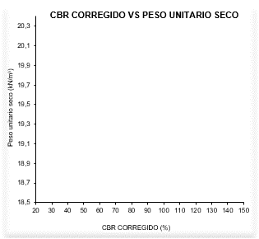
CBR CORREGIDO VS PESO UNITARIO SECO
 | Peso unitario seco

Fecha de ejecución:

Observaciones:

FIN DEL INFORME DE ENSAYO
Laboratorio de suelos, asfaltos y pavimentos de la UAERMV Sede de Producción Parque Minero Industrial El Mochuelo Kilometro 3 vía Pasquilla localidad Ciudad Bolívar, Bogotá D.C. - Colombia Tel: 3779555 Ext. 1145 E- mail: p.laboratorio@umv.gov.co

